DAP60
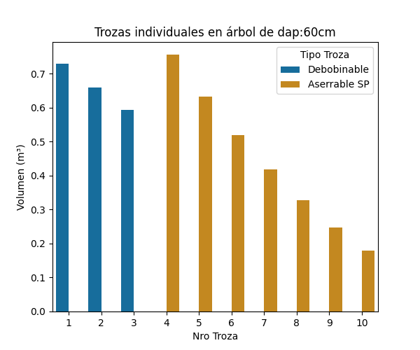
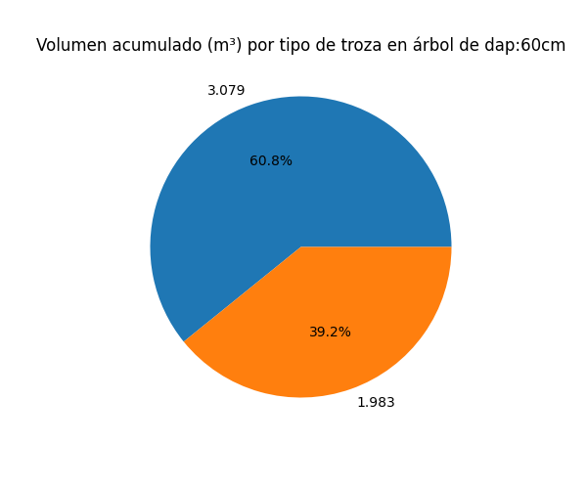
Tipo Troza | Dmayor | Dmenor | Volumen (m³) | Nro Troza
Debobinable | 59 | 56.2 | 0.73 | 1
Debobinable | 56.15 | 53.35 | 0.66 | 2
Debobinable | 53.3 | 50.5 | 0.593 | 3
Aserrable SP | 50.45 | 46.35 | 0.756 | 4
Aserrable SP | 46.3 | 42.2 | 0.632 | 5
Aserrable SP | 42.15 | 38.05 | 0.519 | 6
Aserrable SP | 38 | 33.9 | 0.418 | 7
Aserrable SP | 33.85 | 29.75 | 0.327 | 8
Aserrable SP | 29.7 | 25.6 | 0.248 | 9
Aserrable SP | 25.55 | 21.45 | 0.179 | 10

